关系图
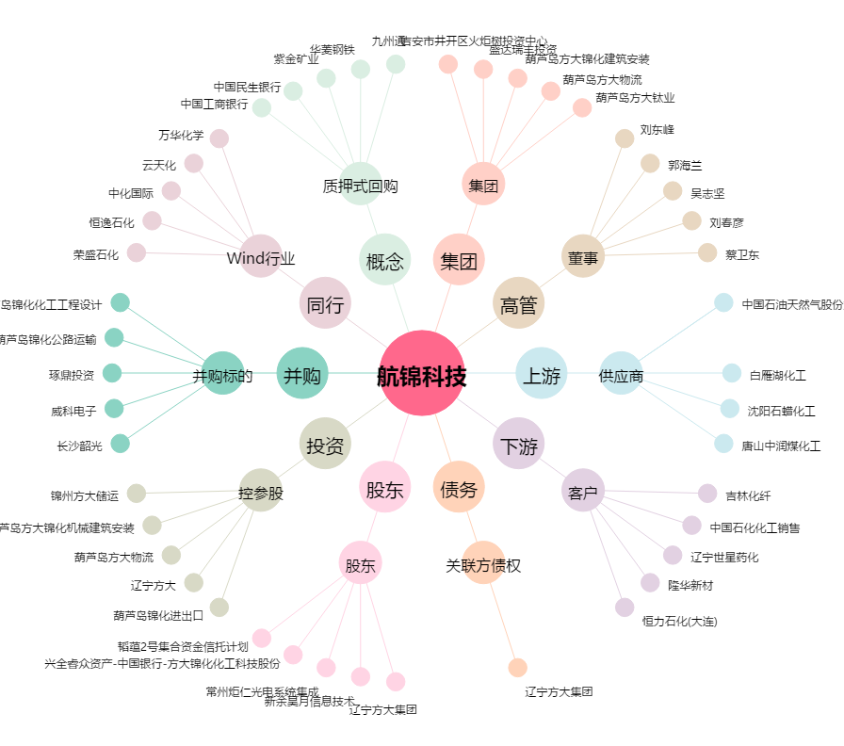
航锦科技[000818.SZ] - 关系概览图

